ระเบียบ
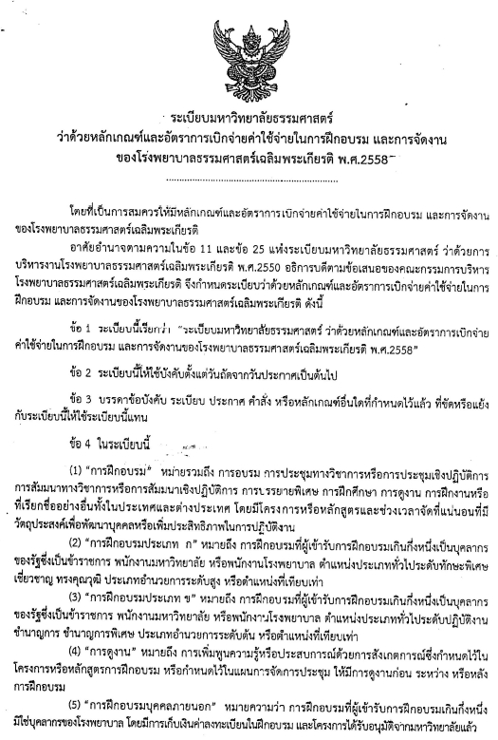

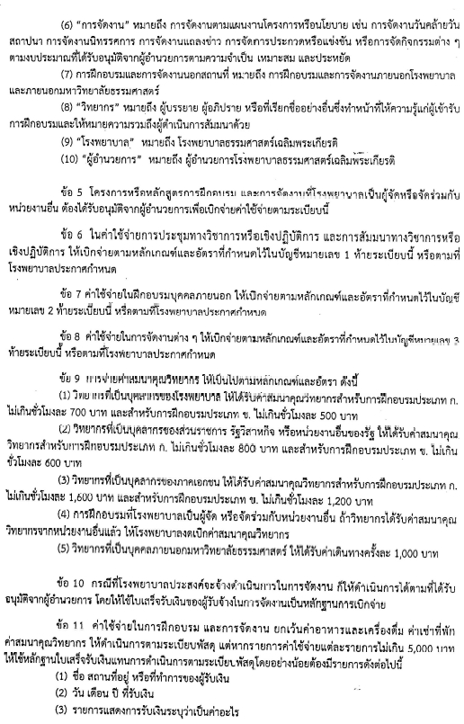

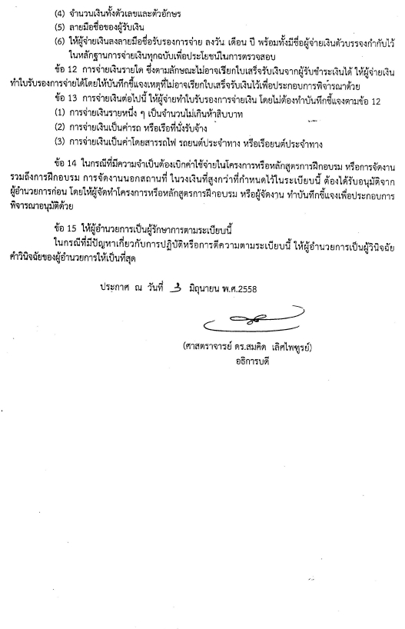

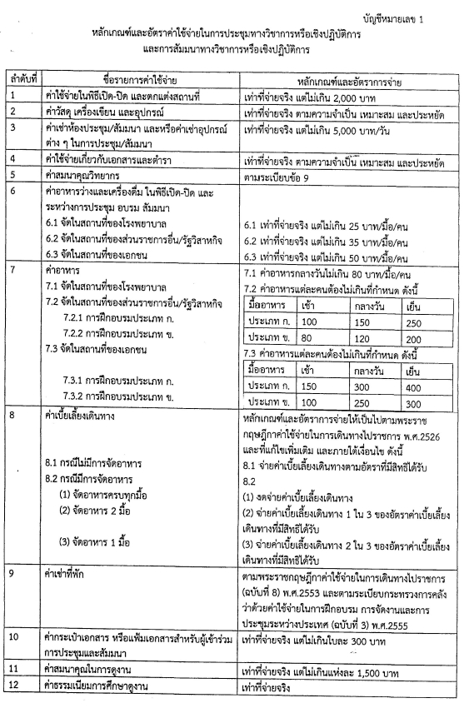

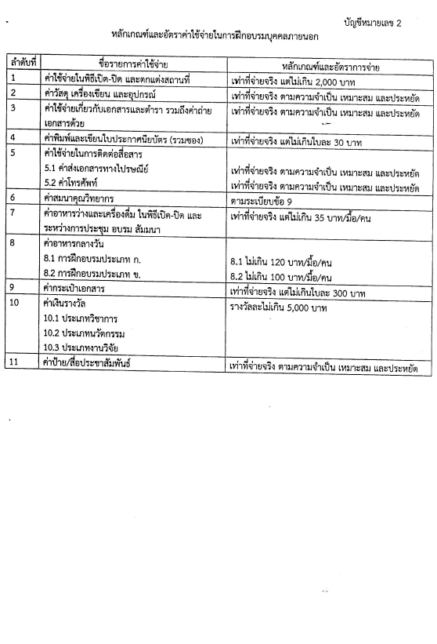

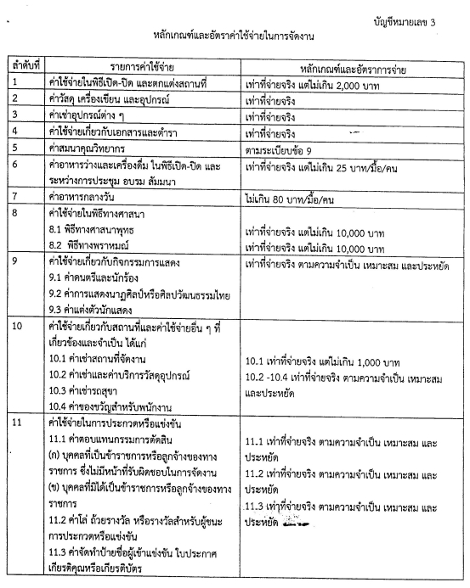

แบบฟอร์ม รพ.
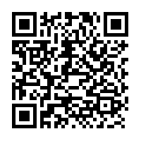
แบบคำขอตั้งงบประมาณค่าใช้จ่ายในการประชุม อบรม สัมมนา
 |  | หน่วยงาน :
 |  | โครงการ :

https://drive.google.com/open?id=1rsnHNcq9msR71-M3ihdVhEuP7J0QaS8v
กรณีหลักเกณฑ์และอัตราค่าใช้จ่ายในการประชุมทางวิชาการหรือปฏิบัติการและการสัมนาทางวิชาการเชิงปฏิบัติการสถานที่จัดอบรม โรงพยาบาล

ลำดับที่ | ชื่อรายการค่าใช้จ่าย | อัตราเบิกตามระเบียบ | ขออนุมัติตามระเบียบ |  |  |  | หมายเหตุ (ไม่ต้องพิมพ์ตอนเสนอขออนุมัติ)
 |  |  | หน่วย : บาท | ราย | มื้อ | รวมจำนวนเงิน
 |  |  |  |  | ชั่วโมง
 |  |  |  |  | วัน
 | ค่าใช้จ่ายพิธีเปิด-ปิดและตกแต่งสถานที่ | เท่าที่จ่ายจริง (ไม่เกิน) 2,000 บาท |  |  |  |  | รายงานความขอความเห็นชอบในการดำเนินการจัดซื้อจัดจ้างพัสดุ (ว.119) ต่อผู้อำนวยการภายใน 5 วันทำการถัดไป (นับจากวันที่ในใบเสร็จ) ที่มีวงเงินในการจัดหาครั้งหนึ่งไม่เกิน 10,000 บาท (ถ้าเกินวงเงิน 10,000 บาท ผ่านระเบียบพัสดุ)
 | ค่าวัสดุ เครื่องเขียน และอุปกรณ์ | เท่าที่จ่ายจริงจำเป็น/ประหยัด/เหมาะสม
 | ค่าเช่าห้องประชุม/สัมมนา และหรือ | เท่าที่จ่ายจริง (ไม่เกิน) 5,000 บาท/ วัน
 | ค่าเช่าอุปกรณ์ต่างๆในการประชุม/สัมมนา
 | ค่าใช้จ่ายเกี่ยวกับเอกสารและตำรา | เท่าที่จ่ายจริงจำเป็น/ประหยัด/เหมาะสม
 | ค่าสมนาคุณวิทยากร | ตามระเบียบข้อ 9 |  |  |  |  | * วิทยากรที่เป็นบุคลากรของโรงพยาบาลไม่สามารถเบิกค่าสมนาคุณวิทยากรได้(ตามประกาศ รพ.ธ. แนวทางการเบิกจ่ายฯ ณ 31 ต.ค. 60) บรรยาย ไม่เกิน 1คน อภิปราย/สัมมนาไม่เกิน 5คน ภาคปฏิบัติกลุ่มละไม่เกิน2คน
 | 1 วิทยากรบุคลากรของส่วนราชการ | 1 ประเภท ก. 800 บาท/ชั่วโมง
 | รัฐวิสาหกิจหรือหน่วยงานอื่นของรัฐ | ประเภท ข. 600 บาท/ชั่วโมง
 | 2 วิทยากรบุคลากรของเอกชน | 2 ประเภท ก. 1,600 บาท/ชั่วโมง |  |  |  |  | * การนับชั่วโมงการฝึกอบรมแต่ละชั่วโมงมีกำหนดเวลาไม่น้อยกว่า 50 นาที กรณีไม่ถึง 50 นาที แต่ไม่น้อยกว่า 25 นาที ได้กึ่งหนึ่ง
 |  | ประเภท ข. 1,200 บาท/ชั่วโมง
 | 3 ค่าเดินทางวิทยากรที่เป็นบุคคลภายนอก มธ. | 3 ค่าเดินทาง 1,000 บาท/ครั้ง |  |  |  |  | *แนบใบสำคัญรับเงินค่าวิทยากรและกรอกรายละเอียดให้ครบถ้วน (เวลา - เวลา , ชั่วโมง * บาท) พร้อมแนบสำเนาบัตรประชาชนวิทยากร
 | ค่าอาหารว่างและเครื่องดื่ม พิธีเปิด-ปิด | เท่าที่จ่ายจริง(ไม่เกิน) 25 บาท/คน/มื้อ |  |  |  |  | * แนบใบรายชื่อพร้อมลายเซ็นผู้เข้าร่วมประชุม อบรม สัมมนา ให้ครบถ้วนตามจำนวนรายที่ขอเบิก * ใบเสร็จ / บิลเงินสดใช้กับร้านค้า มีชื่อ-ที่อยู่ผู้รับเงินและผู้จ่ายเงิน วันที่ รายละเอียดรายการ จำนวนเงิน (ตัวเลขและตัวอักษร) ลายเซ็นผู้รับเงิน โดยผู้ยืมจะต้องขอรับรองว่าใช้ในราชการจริงพร้อมเซ็นชื่อกำกับในใบเสร็จนั้น * ใบสำคัญรับเงินใช้กับบุคคลธรรมดาที่ไม่ได้เป็นร้านค้า และกรอกรายละเอียดให้ครบถ้วน พร้อมแนบสำเนาบัตรประชาชนผู้รับเงิน โดยผู้ยืมเงินเป็นผู้เซ็นในช่องผู้จ่ายเงินเท่านั้น
 | และระหว่างการประชุม อบรม สัมมนา
 | จัดในสถานที่ของโรงพยาบาล
 | ค่าอาหารกลางวัน จัดในสถานที่ของโรงพยาบาล | เท่าที่จ่ายจริง (ไม่เกิน) 80 บาท/คน/มื้อ
 |  | รวมค่าใช้จ่ายทั้งสิ้น

ผู้เสนอโครงการ |  | ผู้อนุมัติ
 | ( ) |  | ( )
 | ตำแหน่ง ........................................................... |  | ตำแหน่ง ...........................................................

